Tabelle1
Reguläre Stundentafel |  |  |  |  |  | Stundentafel Smarti |  |  |  |  |  | Stundentafel Smarti

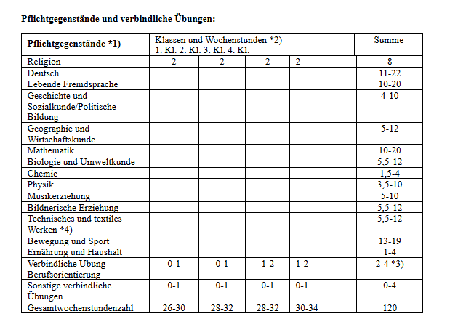
 | 1.Kl | 2.Kl | 3.Kl | 4.Kl |  |  | 1.Kl | 2.Kl | 3.Kl | 4.Kl |  |  | 1.Kl | 2.Kl | 3.Kl | 4.Kl
Religion | 2 | 2 | 2 | 2 | 8 | Religion | 2 | 2 | 2 | 2 | 8 | Religion | 2 | 2 | 2 | 2 | 8
Deutsch | 4 | 4 | 4 | 4 | 16 | Deutsch | 3 | 3 | 3 | 3 | 12 | Deutsch | 3 | 3 | 3 | 3 | 12
Englisch | 4 | 4 | 4 | 4 | 16 | Englisch | 3 | 3 | 3 | 3 | 12 | Englisch | 3 | 3 | 3 | 3 | 12
Mathematik | 4 | 4 | 4 | 4 | 16 | Mathematik | 3 | 3 | 3 | 3 | 12 | Mathematik | 3 | 3 | 3 | 3 | 12
Lernatelier D/E/M | 0 | 0 |  |  | 0 | Lernatelier D/E/M | 3 | 3 |  |  | 6 | Lernatelier D/E/M | 3 | 3 |  |  | 6
Geschichte | 0 | 0 | 2 | 3 | 5 | Geschichte |  | 2 | 2 | 2 | 6 | Geschichte |  | 2 | 2 | 2 | 6
Geographie | 1 | 1 | 2 | 2 | 6 | Geographie | 1 | 1 | 2 | 2 | 6 | Geographie | 1 | 1 | 2 | 2 | 6
Geom. Zeichnen |  |  |  | 0 | 0 | Geometrisch Zeichnen |  |  |  | 2 | 2 | Geometrisch Zeichnen |  |  |  | 2 | 2
Biologie | 2 | 2 | 0 | 2 | 6 | Biologie | 2 | 1 | 2 | 1 | 6 | Biologie | 2 | 1 (2) | 2 (1) | 1 | 6
Chemie |  |  | 1 | 1 | 2 | Chemie |  |  | 1 | 1 | 2 | Chemie |  |  | 1 | 1 | 2
Physik | 1 | 1 | 1 | 1 | 4 | Physik |  | 1 | 1 | 2 | 4 | Physik |  | 1 | 1 (2) | 2 | 4
Musik | 1 | 1 | 2 | 1 | 5 | Musik | 2 | 1 | 2 |  | 5 | Musik | 2 | 1 (2) | 2 (1) |  | 5
BE | 2 | 2 | 2 |  | 6 | BE | 2 | 2 | 2 | 2 | 8 | BE | 2 | 2 (0) | 2 | 2 | 8
Werkerziehung | 2 | 2 | 1 | 1 | 6 | Werkerziehung | 2 | 2 | 1 | 1 | 6 | Werkerziehung | 2 | 2 | 1 | 1 | 6
BSP | 4 | 4 | 3 | 2 | 13 | BSP | 4 | 4 | 3 | 3 | 14 | BSP | 4 | 4 | 3 | 3 | 14
EH | 1 | 1 |  |  | 2 | EH |  | 1 | 1 |  | 2 | EH |  | 1 | 1 |  | 2
Informatik | 1 | 1 |  |  | 2 | Informatik | 2 |  | 0 |  | 2 | Informatik | 2 |  | 0 (1) |  | 2
Berufsorientierung |  |  |  | 1 | 1 | Berufsorientierung |  |  |  | 1 | 1 | Berufsorientierung |  |  |  | 1 | 1
Wahlpflichtfach |  |  | 3 | 3 | 6 | Wahlpflichtfach |  |  | 3 | 3 | 6 | Wahlpflichtfach |  |  | 3 | 3 | 6
Betreuungsstunden | 29 | 29 | 31 | 31 | 120 | Betreuungsstunden | 29 | 29 | 31 | 31 | 120 | Betreuungsstunden | 29 | 29 | 31 | 31 | 120
Begabungsfelder | 2 | 2 |  |  | 4 | BF: Bildnerische Erz. | 2 | 2 | 62 | 62 | 4 | BF: Bildnerische Erz. | 2 | 2 |  |  | 4
Soziales Lernen | 1 | 1 | 1 | 1 | 4 | Soziales Lernen | 1 | 1 | 1 | 1 | 4 | Soziales Lernen | 1 | 1 | 1 | 1 | 4
GLZ | 3 | 3 | 3 | 3 | 12 | GLZ | 2 | 2 | 4 | 4 | 12 | GLZ | 2 | 2 | 4 | 4 | 12
Freizeit/Essen | 10 | 10 | 10 | 10 | 40 | Freizeit/Essen | 10 | 10 | 10 | 10 | 40 | Freizeit/Essen | 10 | 10 | 10 | 10 | 40
 | 45 | 45 | 45 | 45 | 180 |  | 44 | 44 | 46 | 46 | 240 |  | 44 | 44 | 46 | 46
 | 58 | 58

